FTA木解析
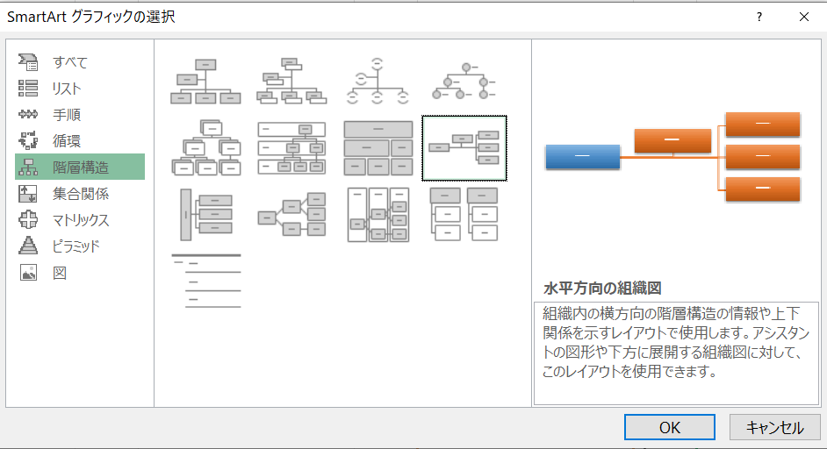
 | ↓詳細な事象を全て書きます | ↓仮説の概略を書きます…① | ↓①に対する詳細の仮説を書きます | ↓詳細仮説の検証方法を書きます
↓事象の総称を書きます | どの部品や機能が不具合であったか | その不具合によって何が起こる？ | なぜそうなるのか？ | どうやったら防げるか？
定着器から発煙（紙が焦げる） | サーミスタが故障 | 正確な温度が読めない

 | Q204が故障 | 半田不良

 | PC、TRCの故障

挿入→SmartArt→階層構造→水平方向の組織図

